VALIDATION
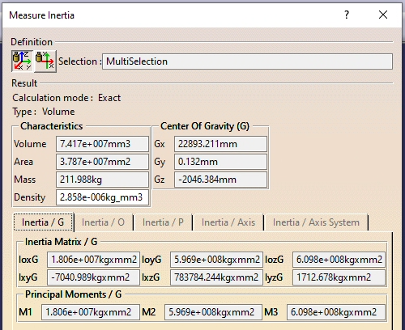
CATIA Mass Properties:-

PROBOT mass properties:-
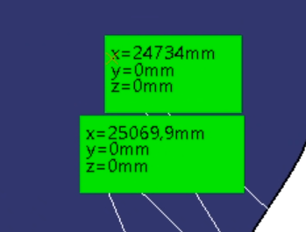
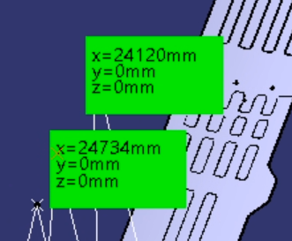
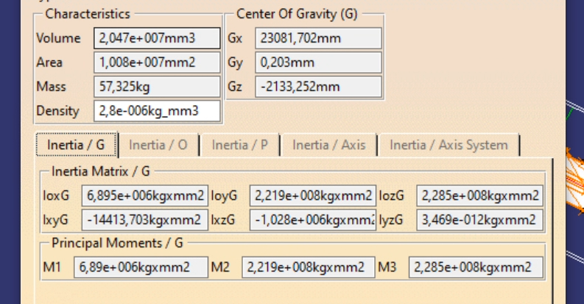
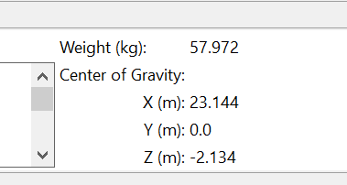

 |  |  |  |  |  |  |  |  |  |  |  |  |  | 23082 | 23144 | 62

Comparison:-

 | CATIA | PROBOT | %DIFF |  | 105988 | 211975.4151
Mass (kg) | 211.988 | 211.988 | 0.0
X (mm) | 22893 | 22782 | -0.5
Y (mm) | 0 | 0 | 0.0 |  |  |  |  |  |  |  | 6,895,000 | 7056000 | -2.3
Z (mm) | -2046 | -2053 | 0.3 |  |  |  |  |  |  |  | 221,900,000 | 236430000 | -6.1
IXX (kg.m2) | 18.060 | 17.647 | -2.3 | R |  |  |  |  |  |  | 227,500,000 | 243224000 | -6.5
IYY(kg.m2) | 596.900 | 598.862 | 0.3 | P |  |  |  |  |  |  | -14,414 | 0 | #DIV/0!
IZZ(kg.m2) | 609.800 | 611.885 | 0.3 | Y |  |  |  |  |  |  | -1,028,000 | 1143000 | -189.9
IXY (kg.m2) | 0.007 | 0.000 | 0.0 |  |  |  |  |  |  |  | 0 | 0 | #DIV/0!
IXZ (kg.m2) | -0.784 | 0.762 | -197.2
IYZ (kg.m2) | -0.002 | 0.000 | -100.0

 |  |  |  |  |  |  | 1.694 | 2.8 | 1.652892562 | 1653
 |  |  |  |  |  |  | 0.3821 |  | 7.3279246271 | 7328

